Figure 2
2 - JDC 2017 - Pourcentages de jeunes en difficulté de lecture (profils 1 à 4) selon le type de scolarité et le sexe
 | Ensemble | Garçons | Filles
Collège | 48.7 | 49.9 | 46.5
CAP-BEP | 30.7 | 31.3 | 29.7
Bac professionnel | 16.8 | 17.1 | 16.4
Bac général et techno., ens. sup. | 4.8 | 5.0 | 4.6
Ensemble | 11.6 | 13.2 | 9.8

Lecture : sur l'ensemble des garçons ayant participé à la JDC en 2017, 13,2 % sont en difficulté de lecture.
Parmi ceux n'ayant pas dépassé le collège, 49,9 % sont en difficulté.
Note : en raison de problèmes techniques, l’année 2017 marque une rupture de série par rapport aux années antérieures.
Champ : France métropolitaine + DOM.
Sources : ministère des Armées - DSNJ, MEN-DEPP.
Réf. : Note d'information, n° 18.10. © DEPP

Figure 4
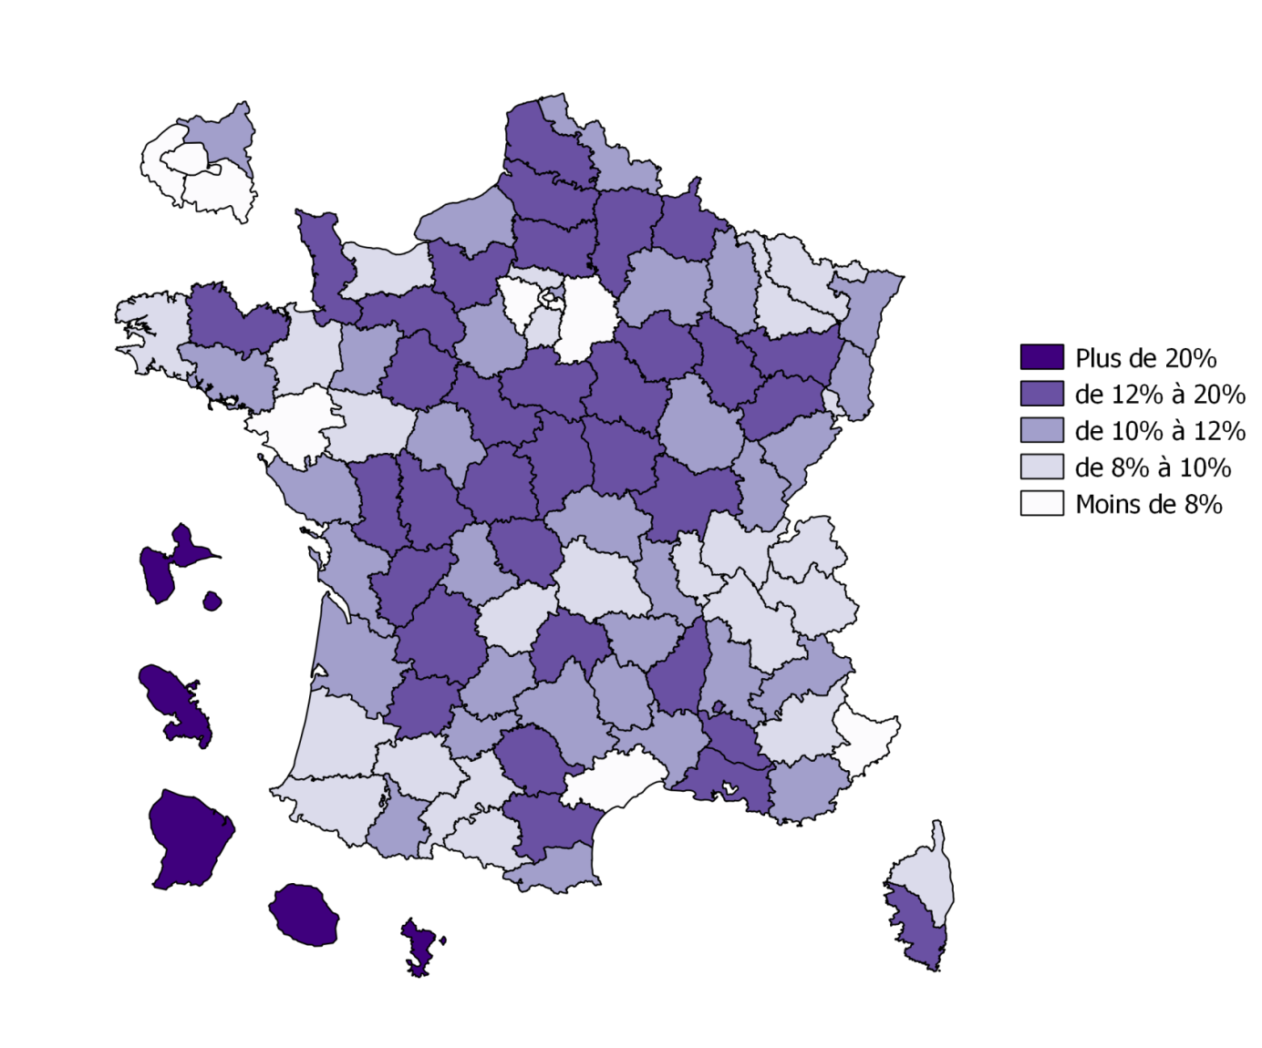
 |  |  | 4 - JDC 2017 - Pourcentages de jeunes en difficulté de lecture selon le département
Dépt | Nom | % jeunes en difficultés de lecture
01 | Ain | 9.87
02 | Aisne | 18.35
03 | Allier | 10.48
04 | Alpes-de-Haute-Provence | 9.55
05 | Hautes-Alpes | 11.29
06 | Alpes-Maritimes | 7.98
07 | Ardèche | 12.08
08 | Ardennes | 14.08
09 | Ariège | 9.81
10 | Aube | 13.12
11 | Aude | 14.16
12 | Aveyron | 10.08
13 | Bouches-du-Rhône | 13.87
14 | Calvados | 9.90
15 | Cantal | 13.26
16 | Charente | 15.32
17 | Charente-Maritime | 10.73
18 | Cher | 13.76
19 | Corrèze | 8.93
21 | Côte-d'Or | 10.36
22 | Côtes-d'Armor | 12.67
23 | Creuse | 14.26
24 | Dordogne | 12.53
25 | Doubs | 11.26
26 | Drôme | 11.85
27 | Eure | 16.80
28 | Eure-et-Loir | 11.44
29 | Finistère | 9.75
2A | Corse-du-Sud | 12.13
2B | Haute-Corse | 8.29
30 | Gard | 10.64
31 | Haute-Garonne | 8.77 | Note : en raison de problèmes techniques, l’année 2017 marque une rupture de série par rapport aux années antérieures.
32 | Gers | 9.83 | Champ : France métropolitaine + DOM.
33 | Gironde | 10.63 | Sources : ministère des Armées - DSNJ, MEN-DEPP.
34 | Hérault | 7.65 | Réf. : Note d'information, n° 18.10. © DEPP
35 | Ille-et-Vilaine | 9.26
36 | Indre | 13.43
37 | Indre-et-Loire | 10.18
38 | Isère | 9.69
39 | Jura | 11.38
40 | Landes | 9.32
41 | Loir-et-Cher | 12.06
42 | Loire | 11.50
43 | Haute-Loire | 11.53
44 | Loire-Atlantique | 7.11
45 | Loiret | 14.85
46 | Lot | 10.64
47 | Lot-et-Garonne | 12.48
48 | Lozère | 11.18
49 | Maine-et-Loire | 9.05
50 | Manche | 12.94
51 | Marne | 11.54
52 | Haute-Marne | 12.45
53 | Mayenne | 11.22
54 | Meurthe-et-Moselle | 8.75
55 | Meuse | 10.78
56 | Morbihan | 10.67
57 | Moselle | 9.59
58 | Nièvre | 15.68
59 | Nord | 10.00
60 | Oise | 13.87
61 | Orne | 14.01
62 | Pas-de-Calais | 12.86
63 | Puy-de-Dôme | 9.00
64 | Pyrénées-Atlantiques | 8.62
65 | Hautes-Pyrénées | 11.02
66 | Pyrénées-Orientales | 10.27
67 | Bas-Rhin | 10.77
68 | Haut-Rhin | 11.66
69 | Rhône | 8.47
70 | Haute-Saône | 13.38
71 | Saône-et-Loire | 13.66
72 | Sarthe | 14.34
73 | Savoie | 8.56
74 | Haute-Savoie | 8.46
75 | Paris | 5.09
76 | Seine-Maritime | 11.69
77 | Seine-et-Marne | 7.28
78 | Yvelines | 7.00
79 | Deux-Sèvres | 13.27
80 | Somme | 16.35
81 | Tarn | 13.01
82 | Tarn-et-Garonne | 11.86
83 | Var | 10.49
84 | Vaucluse | 12.50
85 | Vendée | 10.33
86 | Vienne | 13.16
87 | Haute-Vienne | 11.02
88 | Vosges | 12.64
89 | Yonne | 12.65
90 | Territoire de Belfort | 9.91
91 | Essonne | 8.11
92 | Hauts-de-Seine | 5.91
93 | Seine-Saint-Denis | 11.87
94 | Val-de-Marne | 7.62
95 | Val-d'Oise | 9.76
971 | GUADELOUPE | 30.33
972 | MARTINIQUE | 34.53
973 | GUYANE | 45.50
974 | LA RÉUNION | 25.99
976 | MAYOTTE | 73.23
 | Ensemble France + DOM | 11.56
Note : en raison de problèmes techniques, l’année 2017 marque une rupture de série par rapport aux années antérieures.
Champ : France métropolitaine + DOM.
Sources : ministère des Armées - DSNJ, MEN-DEPP.
Réf. : Note d'information, n° 18.xx. © DEPP

